测试用例
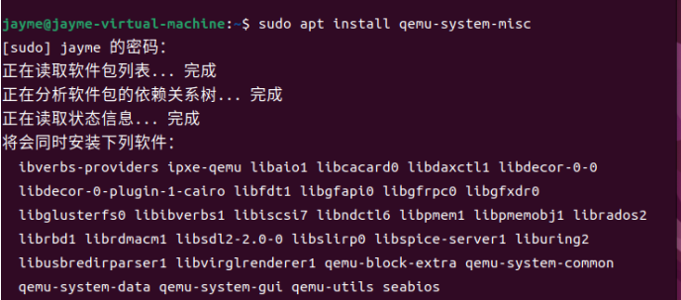 openEuler 22.03_LTS RISC-V版本Chromium特性测试 倪紫琦 18251985880 1027172290@qq.com 众测平台用户名：我可是很优秀的 一．安装测试 1.测试环境下载 （1）下载并安装vmwarestation 虚拟机 下载版本： VMware-workstation-full-16.2.4-20089737 VMware Workstation16 密钥： ZF3R0-FHED2-M80TY-8QYGC-NPKYF 官网下载地址： https://www.vmware.com/cn/products/workstation-pro/workstation-pro-evaluation.html （2）下载Ubuntu 下载版本： ubuntu-22.04.1-desktop-amd64 官网下载地址： https://releases.ubuntu.com 以上均默认配置安装即可 2.编译安装支持视频输出的QEMU Ubuntu 22.04 提供 6.2 版本: 执行$ sudo apt install qemu-system-misc 安装后执行 $ qemu-system-riscv64 --version，如出现类似如下输出表示 QEMU 成功安装并正常工作 3.欧拉环境配置 （1）系统镜像下载 下载QEMU 目录下的openEuler-22.03-V1-riscv64-qemu-xfce.qcow2.tar.zst、fw_payload_oe_qemuvirt.elf 和preview_start_vm_xfce.sh 下载地址： https://mirror.iscas.ac.cn/openeuler-sig-riscv/openEuler-RISC-V/preview/openEuler-22.03-V1-riscv64/QEMU/ （2）部署和启动 解压映像压缩包或使用解压工具解压磁盘映像 sudo apt install zstd -y tar -I zstdmt -xvf ./openEuler-22.03-V1-riscv64-qemu-xfce.qcow2.tar.zst 将启动脚本preview_start_vm_xfce.sh权限设置为可执行权限 Chmod + x preview_start_vm_xfce.sh 执行启动脚本 bash preview_start_vm_xfce.sh 4.安装与启动Chromium （1）安装Chromium 执行下列指令：dnf install Chromium （2）启动Chromium 命令行启动 Xfce桌面下打开终端，输入Chromium-browser,启动 Chromium 图标启动 点击Application Finder图标,搜索Chromium，点击Launch 启动后如图：

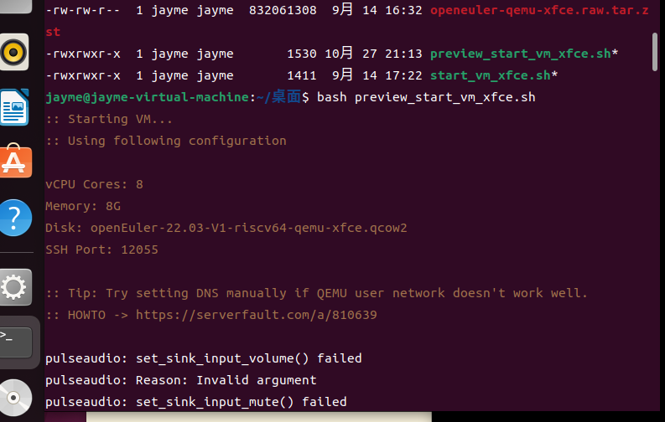

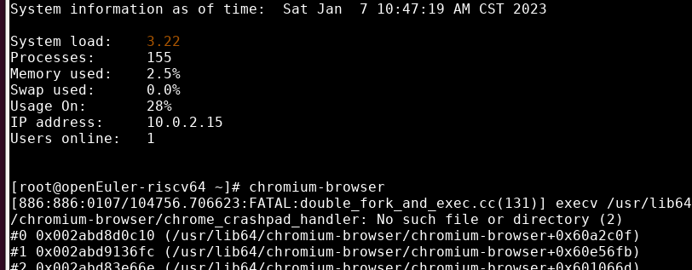

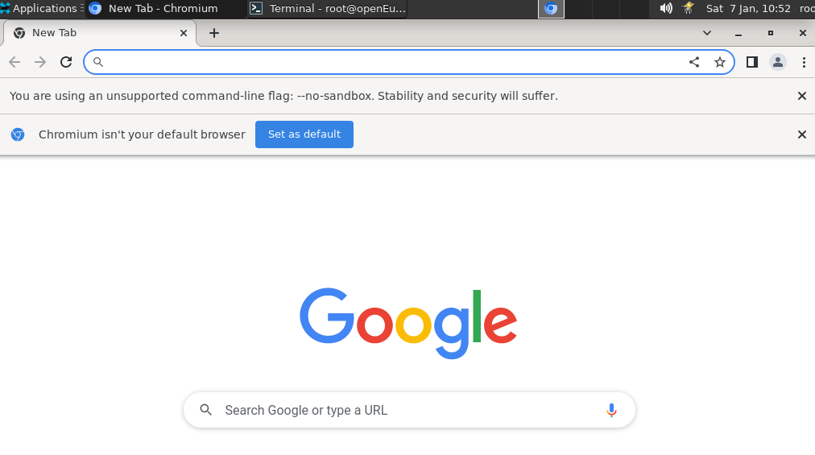

测试用例

项目名称： | 软件特性测试
任务名称： | openEuler 22.03_LTS RISC-V版本Chromium特性测试
任务编号 | 用例编号 | 用例名称 | 前置条件 | 操作步骤 | 预期结果 | 测试结果 | 测试结论 | 截图
 | TC00001 | 命令行启动chromium | chromium安装完成 | 1.打开终端 2.输入Chromium-browser | 1.正常打开 2.chromium启动成功 | 1.正常打开 2.chromium启动成功 | pass
 | TC00002 | 图标启动chromium | chromium安装完成 | 1.打开application文件夹 2.点击Application Finder图标,搜索Chromium 3.点击启动 | 1.正常打开 2.搜索成功 3.chromium启动成功 | 1.正常打开 2.搜索成功 3.chromium启动成功 | pass
 | TC00003 | 创建Google账号 | 打开chromium浏览器 | 1.点击浏览器右上角用户图标 2.点击add按钮 3.选择sign in 4.填写资料提交 | 1.进入用户页面 2.进入新增用户页面 3.进入用户账号注册页面 4.注册账号成功 | 打开页面失败 | fail
 | TC00004 | 设置为默认浏览器 | 打开chromium浏览器 | 1.右键桌面后依次点击Applications>settings>default applications 2.在弹出的对话框中选择internet一栏 3.在Web Browser选项栏中改为Chromium 4.打开浏览器 | 1.打开设置弹窗 2.选择成功 3.更改成功 4.默认打开chromium浏览器 | 1.打开设置弹窗 2.选择成功 3.更改成功 4.默认打开chromium浏览器 | pass | 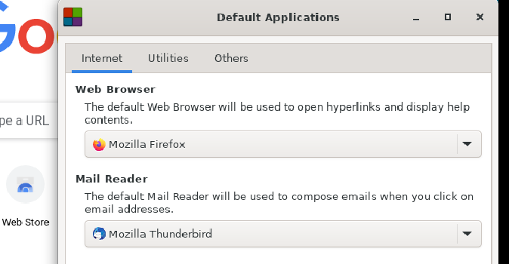
 | TC00005 | 导入书签 | 打开chromium浏览器 | 1.在计算机上打开 Chromium 2.在右上角，点击“更多”图标 3.依次选择书签>导入书签和设置 4.选择包含待导入书签的程序 5.点击导入 6.点击完成并查看是否导入成功 | 1.打开成功 2.进入更多页面 3.进入设置页面 4.选择成功 5.导入成功 6.在浏览器书签栏展示导入的书签 | 1.打开成功 2.进入更多页面 3.进入设置页面 4.选择成功 5.导入成功 6.在浏览器书签栏展示导入的书签 | pass | 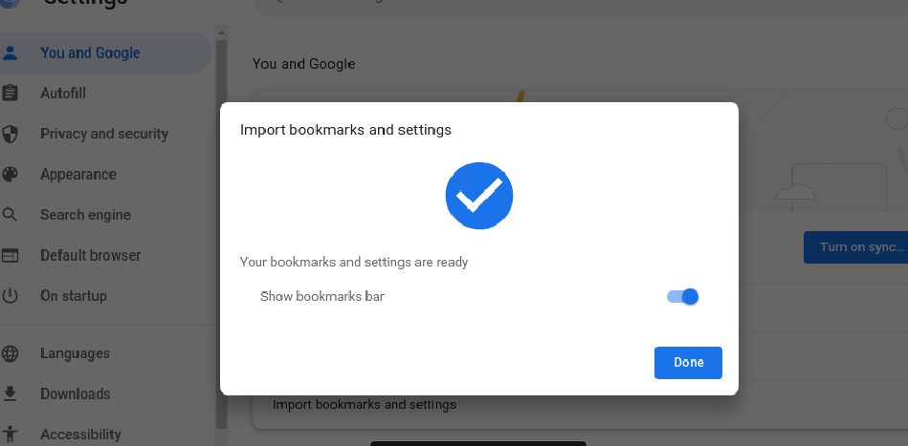
 | TC00006 | 导出书签 | 打开chromium浏览器 | 1.在计算机上打开 Chromium 2.在右上角，点击“更多”图标 3.依次选择书签，接着点书签管理器 4.在顶部，依次点击“更多”图标 展开，接着点击导出书签 | 1.打开成功 2.进入更多页面 3.进入书签管理器页面 4.导出成功，导出的文件为html文件 | 1.打开成功 2.进入更多页面 3.进入书签管理器页面 4.导出成功，导出的文件为html文件 | pass | 
 | TC00007 | 常用访问记录查看 | 打开chromium浏览器 | 1.打开新标签页 2查看搜索框下方 | 1.新标签页打开成功 2.可正常展示经常访问的网站或指向所选网站的快捷方式 | 1.新标签页打开成功 2.可正常展示经常访问的网站或指向所选网站的快捷方式 | pass
 | TC00008 | 快捷方式切换 | 打开chromium浏览器 | 1.打开 Chromium 2.在“新标签页”页面的右下角，依次点击“自定义 Chromium”图标>快捷方式 3.选择我的快捷方式 4.点击完成后打开新标签页查看 | 1.打开成功 2.成功进入自定义页面 3.选择快捷方式成功 4.新标签页搜索框下方展示我的快捷方式 | 1.打开成功 2.成功进入自定义页面 3.选择快捷方式成功 4.新标签页搜索框下方同时展示了我的快捷方式和最常访问网站 | fail | 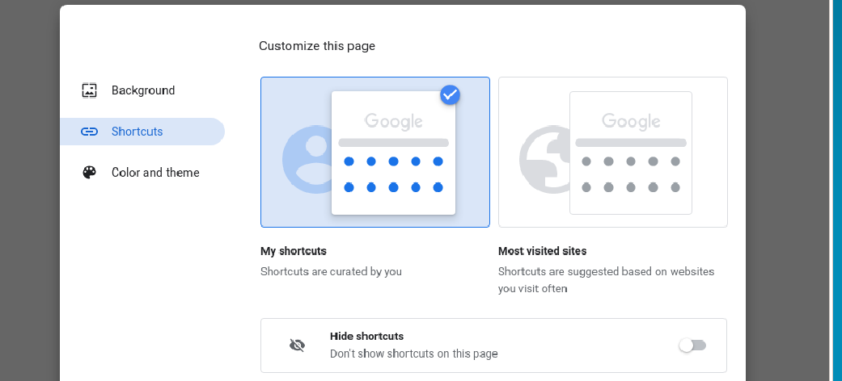 | 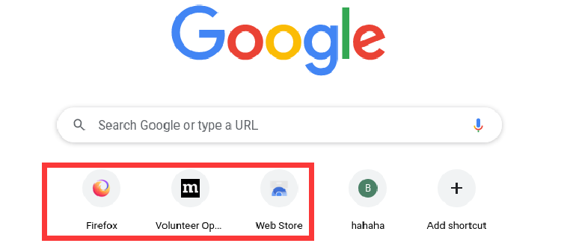
 | TC00009 | 隐藏快捷方式 | 打开chromium浏览器 | 1.打开 Chromium 2.在“新标签页”页面的右下角，依次点击“自定义 Chromium”图标>快捷方式 3.选择我的快捷方式 4.点击请开启隐藏快捷方式 5.点击完成后打开新标签页查看 | 1.打开成功 2.成功进入自定义页面 3.选择快捷方式成功 4.隐藏快捷方式开启成功 5.搜索框下方无法看到快捷方式 | 1.打开成功 2.成功进入自定义页面 3.选择快捷方式成功 4.隐藏快捷方式开启成功 5.搜索框下方无法看到快捷方式 | pass | 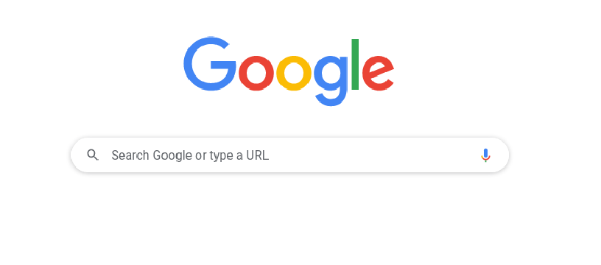
 | TC00010 | 最常访问的网站切换 | 打开chromium浏览器 | 1.打开 Chromium 2.在“新标签页”页面的右下角，依次点击“自定义 Chromium”图标>快捷方式 3.选择最常访问的网站 4.点击完成后打开新标签页查看 | 1.打开成功 2.成功进入自定义页面 3.选择最常访问的网站成功 4.新标签页搜索框下方展示最常访问的网站 | 1.打开成功 2.成功进入自定义页面 3.选择最常访问的网站成功 4.新标签页搜索框下方展示最常访问的网站 | pass | 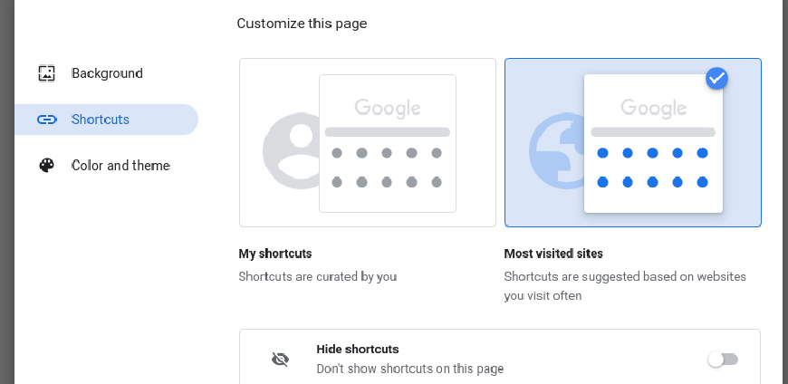 | 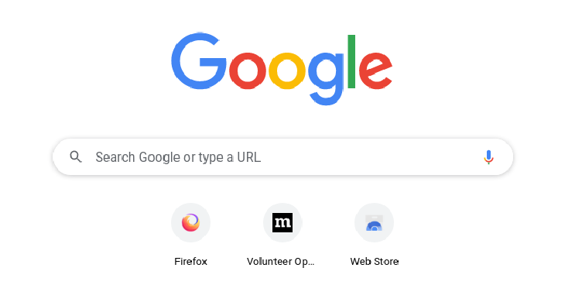
 | TC00011 | 移除某个网站 | 打开chromium浏览器 | 1.将鼠标指针指向相应图标 2.点击该图标右上角的“更多”图标 3.选择移除快捷方式 | 1.选择目标成功 2.展示操作选项，包括编辑和移除 3.移除成功，搜索框下方不再展示 | 1.选择目标成功 2.展示操作选项，包括编辑和移除 3.移除成功，搜索框下方不再展示 | pass | 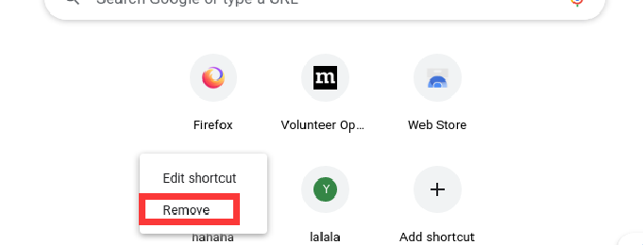
 | TC00012 | 修改某个网站 | 打开chromium浏览器 | 1.将鼠标指针指向相应图标 2.点击该图标右上角的“更多”图标 3.选择修改快捷方式 | 1.选择目标成功 2.展示操作选项，包括编辑和移除 3.修改成功，搜索框下方展示修改过后的内容 | 1.选择目标成功 2.展示操作选项，包括编辑和移除 3.修改成功，搜索框下方展示修改过后的内容 | pass | 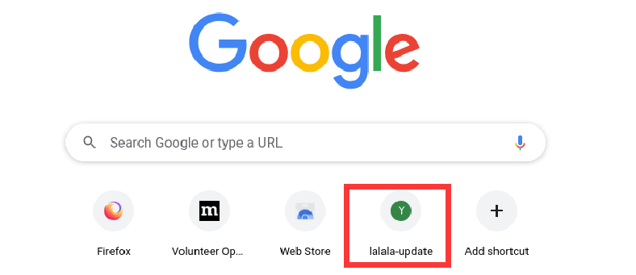
 | TC00013 | 添加自定义背景图片 | 打开chromium浏览器 | 1.在“新标签页”页面的右下角，依次点击“自定义 Chromium”图标>背景 2.点击从设备上传，选择图片进行上传 3.查看浏览器背景图片 | 1.进入背景设置页面 2.上传成功 3.浏览器背景图片展示为上传图片 | 1.进入背景设置页面 2.上传成功 3.浏览器背景图片展示为上传图片 | pass
 | TC00014 | 更改浏览器颜色 | 打开chromium浏览器 | 1.在“新标签页”页面的右下角，依次点击“自定义 Chromium”图标>颜色和主题 2.选择目标颜色 3.点击完成后查看浏览器颜色 | 1.进入颜色设置页面 2.选择颜色成功 3.浏览器颜色变更为所选目标颜色 | 1.进入颜色设置页面 2.选择颜色成功 3.浏览器颜色变更为所选目标颜色 | pass | 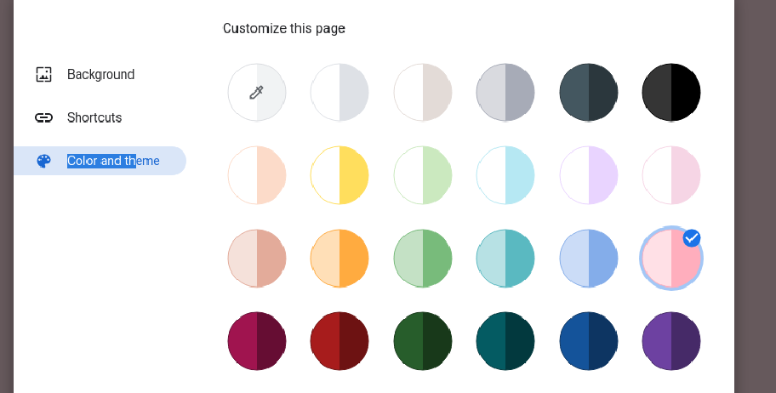
 | TC00015 | 设置启动页-新标签页 | 打开chromium浏览器 | 1.在计算机上打开 Chromium 2.在右上角，依次点击“更多”图标>设置 3.在左侧，点击启动时，选择打开新标签页 4.重启浏览器查看 | 1.打开成功 2.进入设置页面 3.设置成功 4.浏览器打开为新标签页 | 1.打开成功 2.进入设置页面 3.设置成功 4.浏览器打开为新标签页 | pass
 | TC00016 | 设置启动页-继续浏览上次打开的网页 | 打开chromium浏览器 | 1.在计算机上打开 Chromium 2.在右上角，依次点击“更多”图标>设置 3.在左侧，点击启动时，选择上次打开的网页 4.重启浏览器查看 | 1.打开成功 2.进入设置页面 3.设置成功 4.浏览器打开为上次浏览的网页 | 1.打开成功 2.进入设置页面 3.设置成功 4.浏览器打开为上次浏览的网页 | pass | 
 | TC00017 | 关闭退出 Chromium 时清除 Cookie 及网站数据 | 打开chromium浏览器 | 1.在计算机上打开 Chromium 2.在右上角，依次点击“更多”图标>设置 3.依次点击隐私设置和安全性>Cookie 及其他网站数据 4.关闭退出 Chromium 时清除 Cookie 及网站数据 | 1.打开浏览器成功 2.进入隐私和安全设置页面 3.成功关闭 | 1.打开浏览器成功 2.进入隐私和安全设置页面 3.成功关闭 | pass | 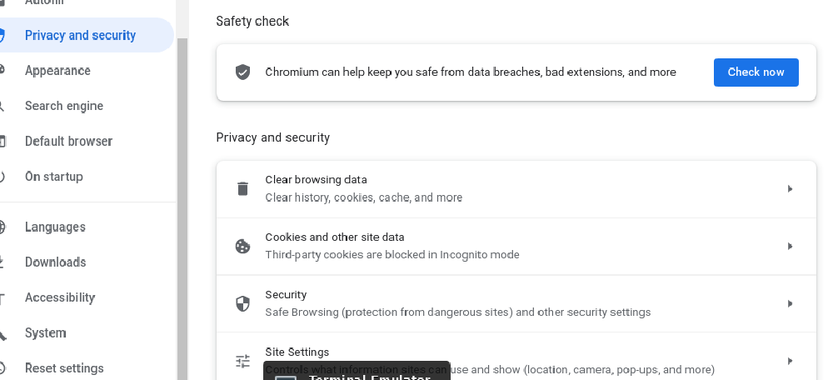
 | TC00018 | 设置启动页-打开一组特定网页 | 打开chromium浏览器 | 1.在计算机上打开 Chromium 2.在右上角，依次点击“更多”图标>设置 3.在“启动时”下，选择打开特定网页或一组网页 4.点击添加新网页，输入网址后点击添加 5.打开浏览器查看 | 1.打开成功 2.进入设置页面 3.设置成功 4.新网页添加成功 5.浏览器默认打开新添加的网页 | 1.打开成功 2.进入设置页面 3.设置成功 4.新网页添加成功 5.浏览器默认打开新添加的网页 | pass | 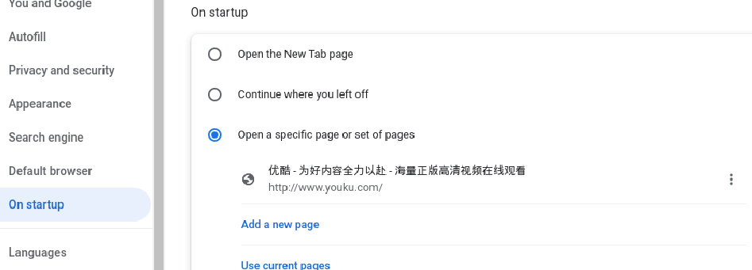
 | TC00019 | 更新启动网页 | 打开chromium浏览器 | 1.启动设置里，选择特定网页，点击编辑 2.输入新网页 3.启动浏览器查看 | 1.进入编辑页面 2.编辑成功 3.浏览器打开新编辑的网页 | 1.进入编辑页面 2.编辑成功 3.浏览器打开新编辑的网页 | pass
 | TC00020 | 删除启动网页 | 打开chromium浏览器 | 1.启动设置里，选择特定网页，点击移除 | 1.特定网页移除成功 | 1.特定网页移除成功 | pass
 | TC00021 | 选择主页 | 打开chromium浏览器 | 1.在计算机上打开 Chromium 2.在右上角，依次点击“更多”图标>设置 3.在“外观”下，开启显示“主页”按钮 4.在“显示‘主页’按钮”下方，选择使用新标签页或自定义网页 5.查看导航栏是否展示首页图标且可正常打开 | 1.打开成功 2.进入设置页面 3.开启成功 4.选择成功 5.导航栏正常展示首页标，点击可打开网页 | 1.打开成功 2.进入设置页面 3.开启成功 4.选择成功 5.导航栏正常展示首页标，点击可打开网页 | pass | 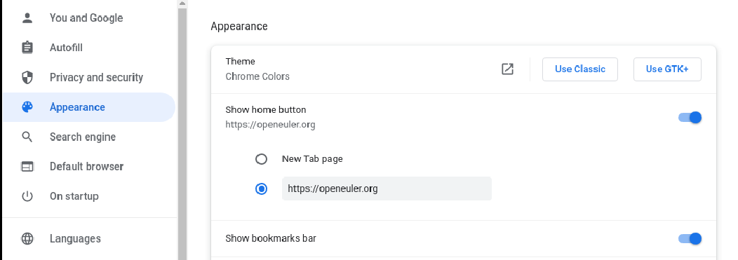 | 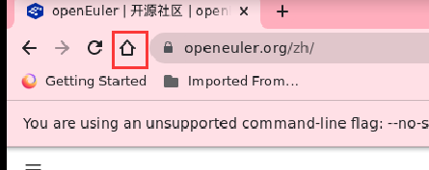
 | TC00022 | 添加书签 | 打开chromium浏览器 | 1.在计算机上打开 Chromium 2.转到今后想要再次访问的网站 3.在地址栏右侧，点击星形图标 | 1.打开浏览器成功 2.访问成功 3.添加成功，在书签侧可查看 | 1.打开浏览器成功 2.访问成功 3.添加成功，在书签侧可查看 | pass
 | TC00023 | 菜单中查找书签 | 打开chromium浏览器 | 1.在计算机上打开 Chromium 2.在右上角，依次点击“更多”图标>书签 3.点击所需的书签 | 1.打开浏览器成功 2.成功打开书签页面 3.选择目标书签成功 | 1.打开浏览器成功 2.成功打开书签页面 3.选择目标书签成功 | pass | 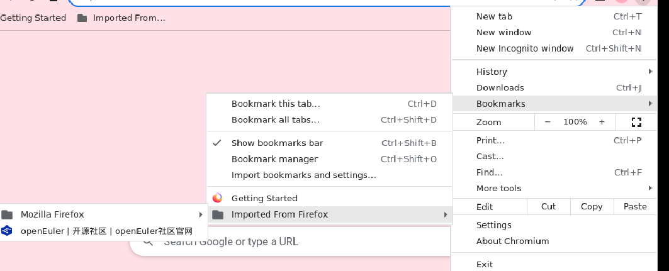
 | TC00024 | 导航面板中查找书签 | 打开chromium浏览器 | 1.在浏览器右上角，点击“侧边栏”图标 2.点击书签 | 1.成功打开侧边栏 2.进入书签列表页面 | 1.成功打开侧边栏 2.进入书签列表页面 | pass | 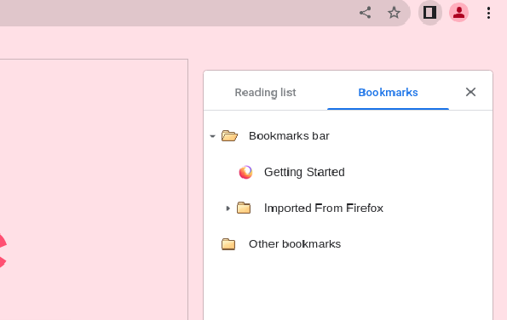
 | TC00025 | 修改书签 | 打开chromium浏览器 | 1.在计算机上打开 Chromium 2.在右上角，依次点击“更多”图标>书签>书签管理器 3.在相应书签的右侧，依次点击向下箭头，点击修改 | 1.打开浏览器成功 2.成功打开书签管理页面 3.目标书签修改成功 | 1.打开浏览器成功 2.成功打开书签管理页面 3.目标书签修改成功 | pass
 | TC00026 | 删除书签 | 打开chromium浏览器 | 1.在计算机上打开 Chromium 2.在右上角，依次点击“更多”图标>书签>书签管理器 3.在相应书签的右侧，依次点击向下箭头>删除 | 1.打开浏览器成功 2.成功打开书签管理页面 3.目标书签删除成功 | 1.打开浏览器成功 2.成功打开书签管理页面 3.目标书签删除成功 | pass
 | TC00027 | 将书签移至文件夹 | 打开chromium浏览器 | 1.在计算机上打开 Chromium 2.在右上角，依次点击“更多”图标>书签>书签管理器 3.将目标书签拖到左侧的文件夹中 | 1.打开浏览器成功 2.成功打开书签管理页面 3.目标书签按需转移至目标文件夹 | 1.打开浏览器成功 2.成功打开书签管理页面 3.目标书签按需转移至目标文件夹 | pass
 | TC00028 | 将书签放入文件夹中 | 打开chromium浏览器 | 1.在计算机上打开 Chromium 2.在右上角，依次点击“更多”图标>书签>书签管理器 3.在右上角，依次点击“更多”图标>添加新文件夹 4.选择书签移动至新文件夹 | 1.打开浏览器成功 2.成功打开书签管理页面 3.新文件夹添加成功 4.目标书签成功放至目标文件夹 | 1.打开浏览器成功 2.成功打开书签管理页面 3.新文件夹添加成功 4.目标书签成功放至目标文件夹 | pass
 | TC00029 | 按字母顺序排列书签 | 打开chromium浏览器 | 1.在计算机上打开 Chromium 2.在右上角，依次点击“更多”图标>书签>书签管理器 3.在右上角，依次点击“更多”图标>按名称排序 | 1.打开浏览器成功 2.成功打开书签管理页面 3.书签成功按名称排序 | 1.打开浏览器成功 2.成功打开书签管理页面 3.书签成功按名称排序 | pass
 | TC00030 | 查看和管理书签 | 打开chromium浏览器 | 1.在计算机上打开 Chromium 2.在右上角，点击“更多”图标，依次点击书签>书签管理器 3.查看页面展示 | 1.打开浏览器成功 2.成功打开书签管理页面 3.系统正常在左侧显示包含所有书签的文件夹 | 1.打开浏览器成功 2.成功打开书签管理页面 3.系统正常在左侧显示包含所有书签的文件夹 | pass
 | TC00031 | “提示保存密码”功能 | 打开chromium浏览器 | 1.在计算机上打开 Chromium 2.在右上角，依次点击“个人资料”图标>“密码”图标 3.开启或关闭提示保存密码 | 1.打开浏览器成功 2.成功打开密码管理功能 3.正常开启或关闭保存密码功能 | 1.打开浏览器成功 2.成功打开密码管理功能 3.正常开启或关闭保存密码功能 | pass
 | TC00032 | 自动登录功能 | 打开chromium浏览器 | 1.在计算机上打开 Chromium 2.在右上角，依次点击“个人资料”图标 个人资料，接着点按“密码”图标 3.开启或关闭自动登录 | 1.打开浏览器成功 2.成功打开密码管理功能 3.正常开启或关闭自动登录功能 | 1.打开浏览器成功 2.成功打开密码管理功能 3.正常开启或关闭自动登录功能 | pass
 | TC00033 | 开启访客模式 | 打开chromium浏览器 | 1.在计算机上打开 Chromium 2.点击右上角的“个人资料”图标 3.点击访客 | 1.打开浏览器成功 2.成功进入个人资料页面 3.成功切换为访客模式 | 1.打开浏览器成功 2.成功进入个人资料页面 3.成功切换为访客模式 | pass
 | TC00034 | 打开新标签页 | 打开chromium浏览器 | 1.chromium 窗口顶部，点击右侧最后一个标签页旁的“打开新的标签页”图标 2.使用键盘快捷键：Ctrl + t | 1.打开成功 2.快捷键打开成功 | 1.打开成功 2.快捷键打开成功 | pass
 | TC00035 | 新窗口中打开标签页 | 打开chromium浏览器 | 1.点击标签页并将其拖到 Google Chromium窗口外面 2.使用键盘快捷键：Ctrl + n | 1.成功在新窗口打开标签页 2.成功打开新窗口 | 1.成功在新窗口打开标签页 2.成功打开新窗口 | pass
 | TC00036 | 新的标签页中打开文件 | 打开chromium浏览器 | 1.从计算机的桌面上或文件夹中，将相应文件拖到 Google Chromium 标签页中 2.使用键盘快捷键：Ctrl + o | 1.成功打开文件 2.打开文件选择窗口 | 1.成功打开文件 2.打开文件选择窗口 | pass
 | TC00037 | 新标签页中打开链接 | 打开chromium浏览器 | 按住 Ctrl 的同时点击链接 | 成功在新标签页中打开链接 | 成功在新标签页中打开链接 | pass
 | TC00038 | 排列标签页 | 打开chromium浏览器 | 沿浏览器窗口顶部拖动标签页 | 标签页根据拖动的顺序排列 | 标签页根据拖动的顺序排列 | pass
 | TC00039 | 固定某个标签页到左侧 | 打开chromium浏览器 | 右键点击该标签页，然后选择固定 | 标签页成功固定到左侧 定标签页的尺寸较小，并且只显示网站的图标 | 标签页成功固定到左侧 定标签页的尺寸较小，并且只显示网站的图标 | pass
 | TC00040 | 取消固定某个标签页 | 打开chromium浏览器 | 右键点击该标签页，然后选择取消固定 | 取消固定标签页成功 | 取消固定标签页成功 | pass
 | TC00041 | 将某个标签页移至另一个窗口 | 打开chromium浏览器 | 选择将标签页移至另一个窗口并选择要移至的窗口 | 标签页移至另一个窗口成功 | 标签页移至另一个窗口成功 | pass
 | TC00042 | 为标签页分组 | 打开chromium浏览器 | 1.在计算机上打开 Chromium 2.点击“打开新的标签页”图标，打开新的标签页 3.右键点击某个标签页，然后选择添加到新组 | 1.打开浏览器成功 2.打开新标签页成功 3.成功添加到新组 | 1.打开浏览器成功 2.打开新标签页成功 3.成功添加到新组 | pass
 | TC00043 | 修改标签页群组-重命名 | 打开chromium浏览器 | 右键点击左侧的彩色圆圈或名称 输入新的名称 | 重命名成功 | 重命名成功 | pass
 | TC00044 | 群组添加更多标签页 | 打开chromium浏览器 | 右键点击左侧的彩色圆圈或名称 点击new tab in group | 成功添加新标签页 | 成功添加新标签页 | pass | 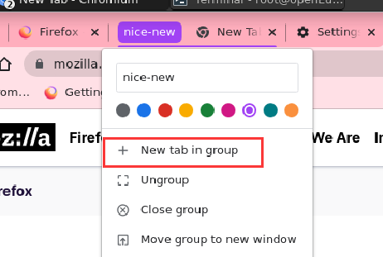
 | TC00045 | 移除群组 | 打开chromium浏览器 | 右键点击左侧的彩色圆圈或名称 点击Ungroup | 群组移除成功 | 群组移除成功 | pass | 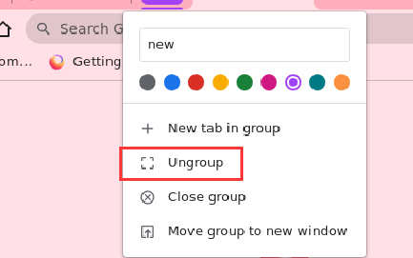
 | TC00046 | 将某个标签页添加到现有群组 | 打开chromium浏览器 | 选择目标标签页拖入目标群组 | 标签页添加成功 | 标签页添加成功 | pass
 | TC00047 | 从群组中移除某个标签页 | 打开chromium浏览器 | 右键点击目标标签页并选择从群组中移除 | 标签页从群组移除成功 | 标签页从群组移除成功 | pass
 | TC00048 | 收起和展开标签页群组 | 打开chromium浏览器 | 1.创建标签页群组 2.若要展开或收起群组，请选择其名称或彩色圆圈 | 1.创建成功 2.收起/展开成功 | 1.创建成功 2.收起/展开成功 | pass
 | TC00049 | Chromium 中搜索打开的标签页 | 打开chromium浏览器 | 1.打开 Chromium 2.在上次打开的标签页右侧，点击“标签页搜索”图标向下箭头 3.输入您要查找的网站的关键字 | 1.打开浏览器成功 2.成功打开标签页搜索弹窗 3.搜索成功 | 1.打开浏览器成功 2.成功打开标签页搜索弹窗 3.搜索成功 | pass
 | TC00050 | 关闭标签页 | 打开chromium浏览器 | 1.点击相应标签页右上角的“关闭”图标 2.使用键盘快捷键：Ctrl + w | 1.成功关闭 2.使用快捷键成功关闭 | 1.成功关闭 2.使用快捷键成功关闭 | pass
 | TC00051 | 恢复标签页或窗口 | 打开chromium浏览器 | 使用键盘快捷键：Ctrl + Shift + t | 成功恢复标签页和窗口 | 成功恢复标签页和窗口 | pass
 | TC00052 | Chromium 上搜索网络信息 | 打开chromium浏览器 | 1.在计算机上打开 Chromium 2.在顶部的地址栏中，输入想搜索的内容 3.选择一条结果，或者按 Enter键 | 1.打开浏览器成功 2.输入成功 3.搜索成功，成功跳转到输入地址 | 1.打开浏览器成功 2.输入成功 3.搜索成功，成功跳转到输入地址 | pass
 | TC00053 | 在网页中搜索 | 打开chromium浏览器 | 1.在计算机上，从 Chromium 中打开一个网页 2.在右上角，依次点击“更多”图标>查找 3.输入搜索字词 4.按 Enter 键以在网页中进行搜索 | 1.打开浏览器成功 2.系统打开搜索窗口 3.输入成功 4.系统会以黄色突出显示匹配内容 | 1.打开浏览器成功 2.系统打开搜索窗口 3.输入成功 4.系统会以黄色突出显示匹配内容 | pass | 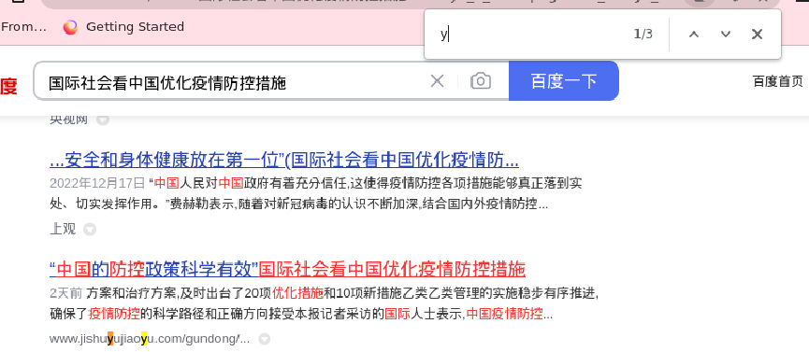
 | TC00054 | 设置默认搜索引擎 | 打开chromium浏览器 | 1.在计算机上打开 Chromium 2.在右上角，依次点击“更多”图标>设置 3.点击搜索引擎 4.点击“地址栏中使用的搜索引擎”旁边的向下箭头 5.选择新的默认搜索引擎 | 1.打开浏览器成功 2.成功进入设置页面 3.成功进入搜索引擎设置页面 4.选择成功，下次打开默认为选择的搜索引擎 | 1.打开浏览器成功 2.成功进入设置页面 3.成功进入搜索引擎设置页面 4.选择成功，下次打开默认为选择的搜索引擎 | pass | 
 | TC00055 | 添加网站搜索快捷字词 | 打开chromium浏览器 | 1.在计算机上打开 Chromium 2.在右上角，依次点击“更多”图标>设置 3.依次点击左侧的搜索引擎>管理搜索引擎和网站搜索 4.在“网站搜索”的右侧，点击添加，填写文本字段后点击添加 | 1.打开浏览器成功 2.成功进入设置页面 3.成功进入管理搜索引擎和网站搜索页面 4.添加成功 | 1.打开浏览器成功 2.成功进入设置页面 3.成功进入管理搜索引擎和网站搜索页面 4.添加成功 | pass | 
 | TC00056 | 修改网站搜索快捷字词 | 打开chromium浏览器 | 1.在计算机上打开 Chromium 2.在右上角，依次点击“更多”图标>设置 3.依次点击左侧的搜索引擎>管理搜索引擎和网站搜索 4.在网站搜索快捷字词的右侧，点击“修改”图标 修改 | 1.打开浏览器成功 2.成功进入设置页面 3.成功进入管理搜索引擎和网站搜索页面 4.修改成功 | 1.打开浏览器成功 2.成功进入设置页面 3.成功进入管理搜索引擎和网站搜索页面 4.修改成功 | pass | 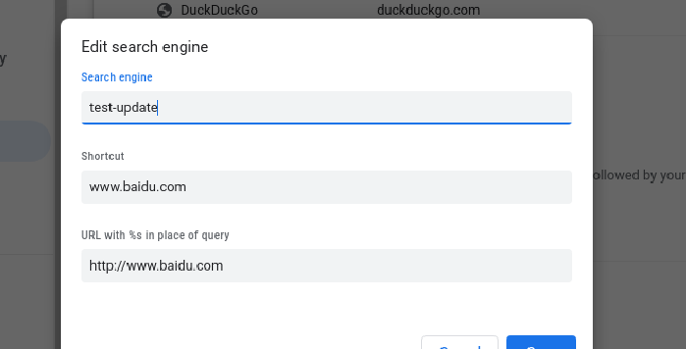
 | TC00057 | 设置默认网站搜索快捷字词 | 打开chromium浏览器 | 1.在计算机上打开 Chromium 2.在右上角，依次点击“更多”图标>设置 3.依次点击左侧的搜索引擎>管理搜索引擎和网站搜索 4.在网站搜索快捷字词的右侧，依次点击“更多”图标>设为默认 | 1.打开浏览器成功 2.成功进入设置页面 3.成功进入管理搜索引擎和网站搜索页面 4.成功设置为默认 | 1.打开浏览器成功 2.成功进入设置页面 3.成功进入管理搜索引擎和网站搜索页面 4.成功设置为默认 | pass | 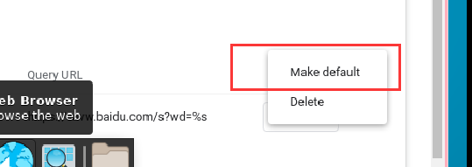
 | TC00058 | 停用网站搜索快捷字词 | 打开chromium浏览器 | 1.在计算机上打开 Chromium 2.在右上角，依次点击“更多”图标>设置 3.依次点击左侧的搜索引擎>管理搜索引擎和网站搜索 4.在网站搜索快捷字词的右侧，依次点击“更多”图标>停用 | 1.打开浏览器成功 2.成功进入设置页面 3.成功进入管理搜索引擎和网站搜索页面 4.停用成功 | 1.打开浏览器成功 2.成功进入设置页面 3.成功进入管理搜索引擎和网站搜索页面 4.停用成功 | pass | 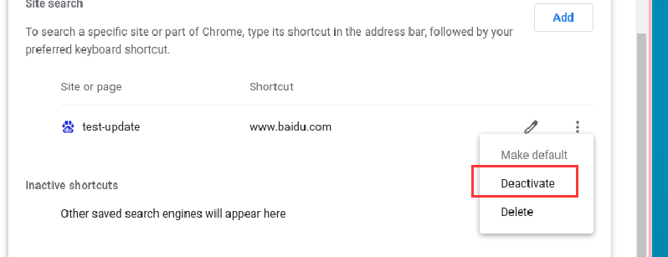
 | TC00059 | 删除网站搜索快捷字词 | 打开chromium浏览器 | 1.在计算机上打开 Chromium 2.在右上角，依次点击“更多”图标>设置 3.依次点击左侧的搜索引擎>管理搜索引擎和网站搜索 4.在网站搜索快捷字词的右侧，依次点击“更多”图标>删除 | 1.打开浏览器成功 2.成功进入设置页面 3.成功进入管理搜索引擎和网站搜索页面 4.删除成功 | 1.打开浏览器成功 2.成功进入设置页面 3.成功进入管理搜索引擎和网站搜索页面 4.删除成功 | pass | 
 | TC00060 | 下载文件-图片 | 打开chromium浏览器 | 1.在计算机上打开 Chromium 2.选择需要下载的图片文件 3.保存相应文件并打开查看 | 1.打开浏览器成功 2.进入下载页面 3.下载保存成功且可正常打开图片 | 1.打开浏览器成功 2.进入下载页面 3.下载保存成功且可正常打开图片 | pass | 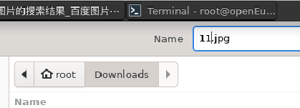
 | TC00061 | 下载文件-视频 | 打开chromium浏览器 | 1.在计算机上打开 Chromium 2.选择需要下载的视频文件 3.保存相应文件并打开查看 | 1.打开浏览器成功 2.进入下载页面 3.下载保存成功且可正常打开视频 | 1.打开浏览器成功 2.进入下载页面 3.下载保存成功且可正常打开视频 | pass
 | TC00062 | 下载文件-pdf | 打开chromium浏览器 | 1.在计算机上打开 Chromium 2.选择需要下载的pdf文件 3.保存相应文件并打开查看 | 1.打开浏览器成功 2.进入下载页面 3.下载保存成功且可正常打开pdf | 1.打开浏览器成功 2.进入下载页面 3.下载保存成功且可正常打开pdf | pass
 | TC00063 | 下载文件-网页 | 打开chromium浏览器 | 1.在计算机上打开 Chromium 2.选择需要下载的网页文件 3.保存相应文件并打开查看 | 1.打开浏览器成功 2.进入下载页面 3.下载保存成功且可正常打开网页 | 1.打开浏览器成功 2.进入下载页面 3.下载保存成功且可正常打开网页 | pass
 | TC00064 | 更改默认下载权限 | 打开chromium浏览器 | 1.打开 Chromium 2.在右上角，依次点击“更多”图标>设置 3.依次点击隐私设置和安全性>网站设置 4.点击其他权限>自动下载 5.选择要设为默认设置的选项 | 1.打开浏览器成功 2.进入设置页面 3.进入网站设置页面 4.选择成功 | 1.打开浏览器成功 2.进入设置页面 3.进入网站设置页面 4.选择成功 | pass
 | TC00065 | 暂停下载 | 打开chromium浏览器 | 1.在屏幕底部，找到要暂停下载的文件 2.在屏幕底部相应文件名旁边点击向下箭头或“更多”图标 3.点击暂停 | 暂停下载成功 | 暂停下载成功 | pass
 | TC00066 | 取消下载 | 打开chromium浏览器 | 1.在屏幕底部，找到要取消下载的文件 2.在屏幕底部相应文件名旁边点击向下箭头或“更多”图标 3.点击取消 | 取消下载成功 | 取消下载成功 | pass
 | TC00067 | 查看已下载的文件列表 | 打开chromium浏览器 | 1.在计算机上打开 Chromium 2.在右上角，依次点击“更多”图标>下载内容 | 1.打开成功 2.展示下载列表 | 1.打开成功 2.展示下载列表 | pass | 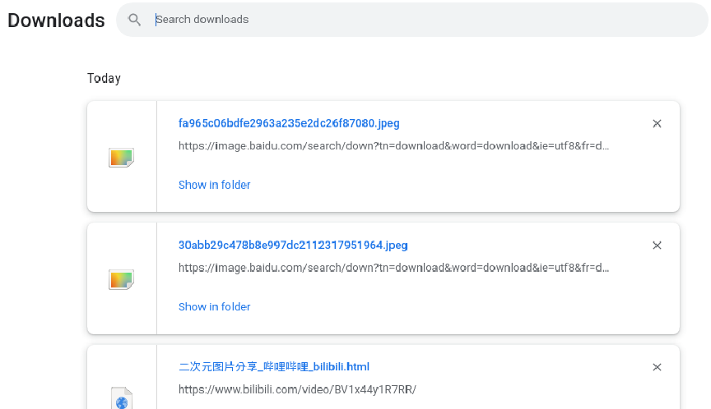
 | TC00068 | 更改默认的PDF下载权限 | 打开chromium浏览器 | 1.打开 Chromium 2.在右上角，依次点击“更多”图标>设置 3.依次点击隐私设置和安全性>网站设置 4.依次点击更多内容设置> PDF 文档 5.选择要设为默认设置的选项 | 1.打开浏览器成功 2.进入设置页面 3.进入网站设置页面 4.默认下载权限选择成功 | 1.打开浏览器成功 2.进入设置页面 3.进入网站设置页面 4.默认下载权限选择成功 | pass | 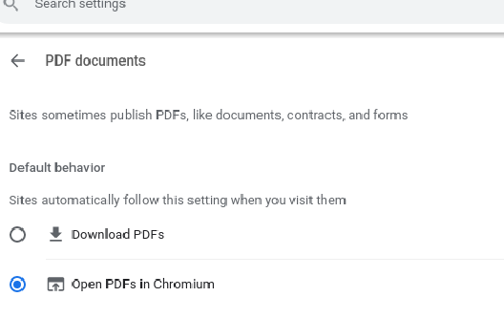
 | TC00069 | 更改下载内容的保存位置 | 打开chromium浏览器 | 1.在计算机上打开 Chromium 2.在右上角，依次点击“更多”图标>设置 3.在底部，依次点击高级>下载内容 4.选择下载内容保存位置 | 1.打开浏览器成功 2.进入设置页面 3.进入下载设置页面 4.选择成功 | 1.打开浏览器成功 2.进入设置页面 3.进入下载设置页面 4.选择成功 | pass
 | TC00070 | 添加网页到阅读清单 | 打开chromium浏览器 | 1.选择目标网页，点击侧边栏 2.reading list处点击添加当前标签页 | 1.弹出阅读清单列表弹窗 2.阅读清单添加成功 | 1.弹出阅读清单列表弹窗 2.阅读清单添加成功 | pass | 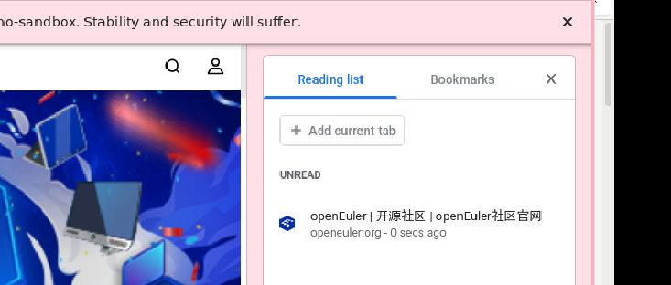
 | TC00071 | 查找阅读清单 | 打开chromium浏览器 | 1.在浏览器右上角，点击“侧边栏”图标 2.点击阅读清单 | 1.弹出阅读清单列表弹窗 2.展示所有的阅读清单列表 | 1.弹出阅读清单列表弹窗 2.展示所有的阅读清单列表 | pass
 | TC00072 | 下载 Chromium 中的网页以供离线阅读 | 打开chromium浏览器 | 1.在计算机上打开 Chromium 2.转到您要保存的网页 3.在右上角，依次点击“更多”图标>更多工具>网页另存为 4.选择您要将该网页保存到的位置 5.点击保存 | 网页下载并保存成功 | 网页下载并保存成功 | pass | 
 | TC00073 | 与他人分享网页 | 打开chromium浏览器 | 1.打开 Chromium 2.转到您要分享的网页 3.在地址栏的右侧：点击“分享”图标 4.选择您要将该网页分享到的位置 | 网页分享成功 | 网页分享成功 | pass
 | TC00074 | Chromium 中分享或链接到引文和文本 | 打开chromium浏览器 | 1.在计算机上打开 Chromium 2.转到包含想分享的文本的页面 3.选择复制指向突出显示的内容的链接 4.将链接粘贴到任意位置 | 链接复制并粘贴成功 | 链接复制并粘贴成功 | pass | 
 | TC00075 | 使用二维码分享网页 | 打开chromium浏览器 | 1.打开 Chromium 2.转到要分享的网页 3.找到地址栏：在地址栏右侧，依次点击“分享”图标>“二维码”图标 | 成功生成网页分享二维码 | 成功生成网页分享二维码 | pass | 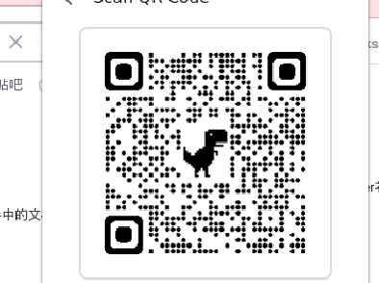
 | TC00076 | 跨多个 Chromium 标签页播放音乐或声音 | 打开chromium浏览器 | 1.在计算机上打开 Chromium 2.在标签页中播放音乐、视频或其他任何有声内容 3.右上角点击“媒体控件”图标 4.暂停播放、转到下一首歌曲/下一个视频，或者点击以返回到播放歌曲/视频的标签页 | 音频正常播放 | 音频正常播放 | pass
 | TC00077 | 跨多个 Chromium 标签页观看视频 | 打开chromium浏览器 | 1.在计算机上打开 Chromium 2.在一个标签页中播放您想观看的视频 3.点击右上角的“媒体控件”图标>“进入‘画中画’模式”图标 | 浏览其他标签页时也可观看该视频 | 浏览其他标签页时也可观看该视频 | pass
 | TC00078 | 清除浏览数据 | 打开chromium浏览器 | 1.在计算机上打开 Chromium 2.在右上角，点击“更多”图标 3.点击更多工具>清除浏览数据 4.选择时间范围，例如过去一小时或时间不限 5.选择要移除的信息的类型 6.点击清除数据 | 成功清除浏览数据 | 成功清除浏览数据 | pass | 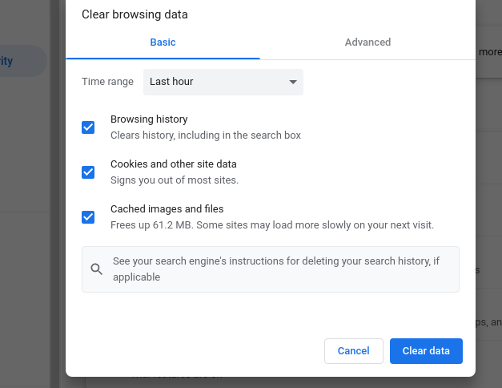
 | TC00079 | 查看历史记录 | 打开chromium浏览器 | 1.在计算机上打开 Chromium 2.点击右上角的“更多”图标 3.依次点击历史记录>历史记录 | 正常展示历史记录 | 正常展示历史记录 | pass | 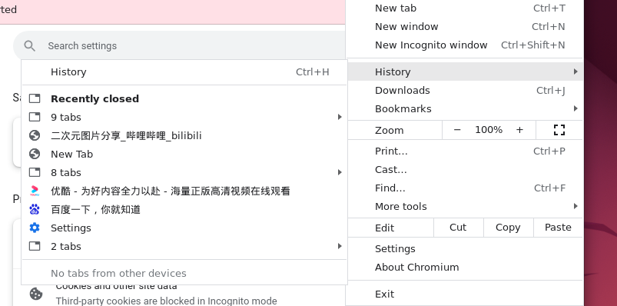
 | TC00080 | 清除历史记录 | 打开chromium浏览器 | 1.历史记录点击左侧的清除浏览数据 2.从下拉菜单中选择您要删除的历史记录范围 3.选中您希望 Chromium 清除的信息所对应的方框点击清除 | 所选历史记录清除成功 | 所选历史记录清除成功 | pass | 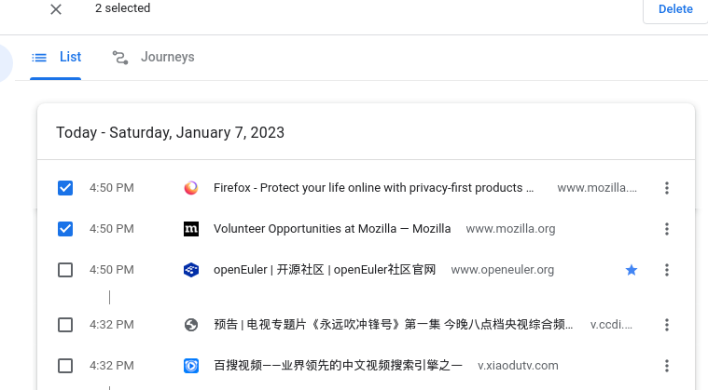
 | TC00081 | 从历史记录中删除某项内容 | 打开chromium浏览器 | 1.选中要从历史记录中移除的每项内容旁边的复选框 2.点击右上角的删除。 3.点击移除进行确认 | 记录移除成功 | 记录移除成功 | pass
 | TC00082 | 手动添加新密码 | 打开chromium浏览器 | 1.在计算机上打开 Chromium 2.在右上角，依次点击“更多”图标>设置>自动填充 3.依次点击密码管理工具>添加 4.输入网站、用户名和密码 5.点击保存 | 添加网站、用户名和密码成功 | 未展示添加密码入口 | fail | 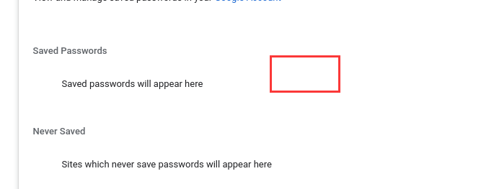
 | TC00083 | 使用已保存的密码登录 | 打开chromium浏览器 | 1.在计算机上，转到您曾访问过的某个网站 2.转到该网站的登录表单 | 登录时自动带出用户名和密码 | 登录时自动带出用户名和密码 | pass
 | TC00084 | 显示已保存的密码 | 打开chromium浏览器 | 在相应网站网址的右侧，点击“显示密码”图标 | 正常显示密码 | 正常显示密码 | pass
 | TC00085 | 修改已保存的密码 | 打开chromium浏览器 | 在相应网站网址的右侧，依次点击“更多”图标>修改密码 | 密码修改成功 | 密码修改成功 | pass | 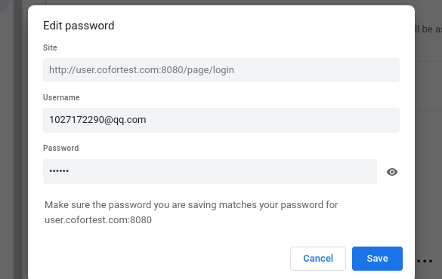
 | TC00086 | 导出已保存的密码 | 打开chromium浏览器 | 在“已保存的密码”的右侧，依次点击“更多”图标>导出密码 | 导出密码成功 | 导出密码成功 | pass
 | TC00087 | 删除已保存的密码 | 打开chromium浏览器 | 在相应网站网址的右侧，依次点击“更多”图标>移除 | 删除密码成功 | 删除密码成功 | pass | 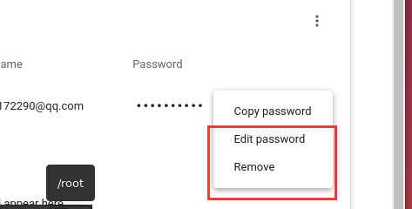
 | TC00088 | 检查已保存的密码 | 打开chromium浏览器 | 1.在计算机上打开 Chromium 2.在右上角，依次点击“个人资料”图标>“密码”图标 3.点击检查密码 | 密码检查成功 | 密码检查成功 | pass | 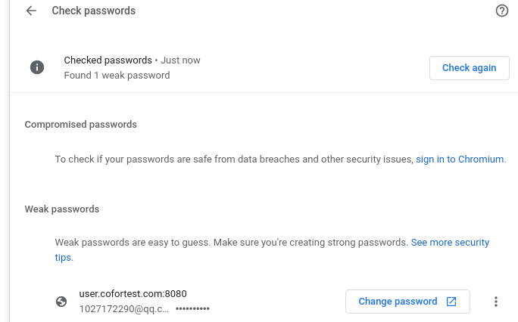
 | TC00089 | 清除所有 Cookie | 打开chromium浏览器 | 1.在计算机上打开 Chromium 2.在右上角，依次点击“更多”图标>“设置”图标 3.依次点击隐私设置和安全性>Cookie 及其他网站数据 4.依次点击查看所有网站数据和权限>清除所有数据 5.点击清除进行确认 | 所有cookie清除成功 | 所有cookie清除成功 | pass | 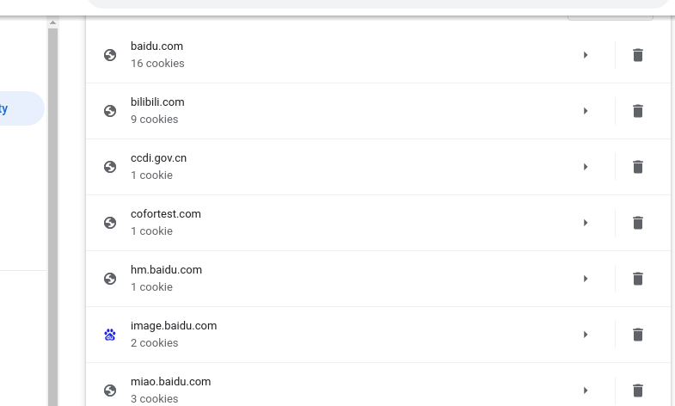
 | TC00090 | 删除特定 Cookie | 打开chromium浏览器 | 1.在计算机上打开 Chromium 2.在右上角，依次点击“更多”图标>“设置”图标 3.依次点击隐私设置和安全性>Cookie 及其他网站数据 4.点击查看所有网站数据和权限 5.在右上角，搜索相应网站的名称 6.在该网站的网址右侧，点击“移除”图标 7.点击清除进行确认 | 特定cookie清除成功 | 特定cookie清除成功 | pass | 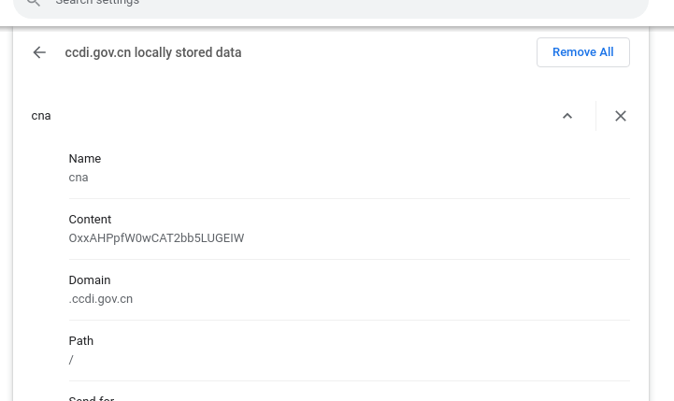
 | TC00091 | 删除来自某个时间段内的 Cookie | 打开chromium浏览器 | 1.在计算机上打开 Chromium 2.在右上角，依次点击“更多”图标>更多工具>清除浏览数据 3.在顶部，点击“时间范围”旁边的下拉菜单 4.选择一个时间段，例如过去一小时或过去一天 5.选中 Cookie 及其他网站数据 6.取消选中所有其他项 7.点击清除数据 | 特定时间段cookie清除成功 | 特定时间段cookie清除成功 | pass | 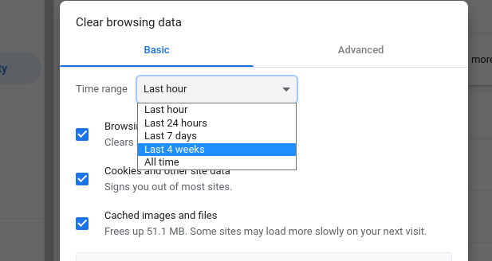
 | TC00092 | 将 Chromium设置重置为默认设置 | 打开chromium浏览器 | 1.在计算机上打开 Chromium 2.在右上角，依次点击“更多”图标>设置>高级 3.依次点击重置设置>将设置还原为原始默认设置>重置设置 | 成功重置为默认设置 | 成功重置为默认设置 | pass | 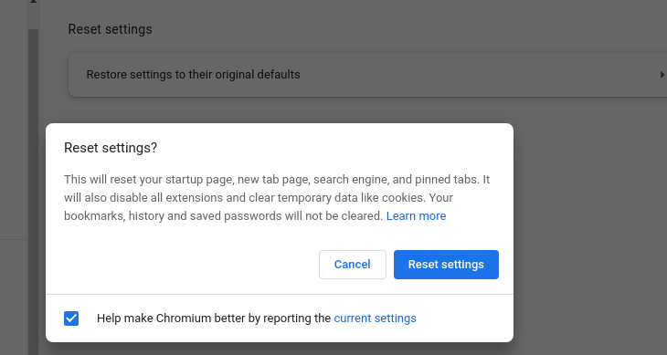
 | TC00093 | 检查网站连接是否安全 | 打开chromium浏览器 | 1.在 Chromium 中，打开某个网页 2.若要检查网站的安全性，请查看网址左侧显示的安全状态标志 3.若要查找该网站的隐私权详细信息和权限的摘要，请选择安全标志 | 1.打开成功 2.正常展示该网页的安全性 3.正常展示该网站的隐私权详情 | 1.打开成功 2.正常展示该网页的安全性 3.正常展示该网站的隐私权详情 | pass | 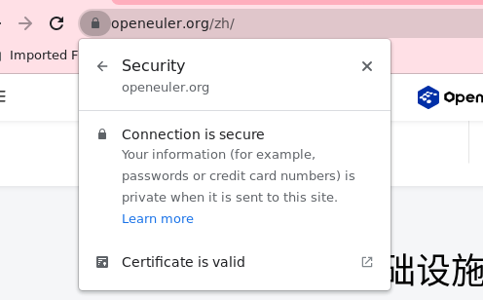
 | TC00094 | 更改默认的弹出式窗口和重定向设置 | 打开chromium浏览器 | 1.在计算机上打开 Chromium 2.在右上角，依次点击“更多”图标>设置 3.依次点击隐私设置和安全性>网站设置 4.点击弹出式窗口和重定向 5.选择要设为默认设置的选项 | 1.打开浏览器成功 2.进入设置页面 3.进入隐私和安全设置页面 4.选择默认设置成功 | 1.打开浏览器成功 2.进入设置页面 3.进入隐私和安全设置页面 4.选择默认设置成功 | pass | 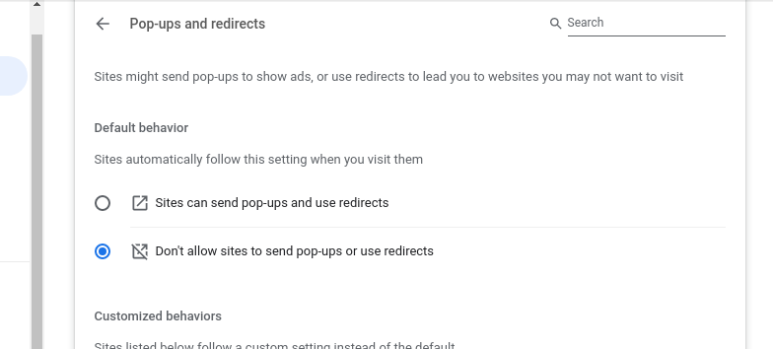
 | TC00095 | 屏蔽通知 | 打开chromium浏览器 | 1.在计算机上打开 Chromium 2.转到会向您显示通知的网站 3.选择“查看网站信息”图标 4.从“通知”旁边的下拉菜单中选择屏蔽 | 屏蔽通知成功 | 屏蔽通知成功 | pass | 
 | TC00096 | 更改默认的广告权限 | 打开chromium浏览器 | 1.打开 Chromium 2.在右上角，依次点击“更多”图标>设置 3.依次点击隐私设置和安全性>网站设置 4.依次点击更多内容设置>广告 5.选择要设为默认设置的选项 | 1.打开浏览器成功 2.进入设置页面 3.进入隐私和安全设置页面 4.选择广告默认设置成功 | 1.打开浏览器成功 2.进入设置页面 3.进入隐私和安全设置页面 4.选择广告默认设置成功 | pass | 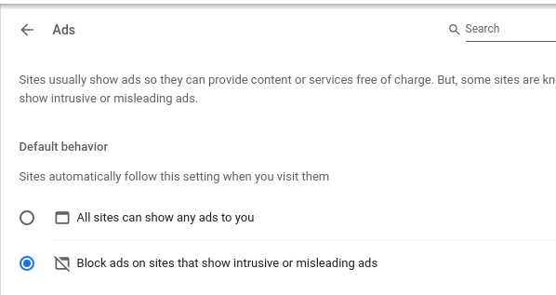
 | TC00097 | 更改默认的位置信息设置 | 打开chromium浏览器 | 1.在计算机上打开 Chromium 2.在右上角，依次点击“更多”图标>设置 3.依次点击隐私设置和安全性>网站设置 4.点击位置 5.选择要设为默认设置的选项 | 1.打开浏览器成功 2.进入设置页面 3.进入隐私和安全设置页面 4.选择位置默认设置成功 | 1.打开浏览器成功 2.进入设置页面 3.进入隐私和安全设置页面 4.选择位置默认设置成功 | pass
 | TC00098 | 在计算机上运行安全检查功能 | 打开chromium浏览器 | 1.在计算机上打开 Chromium 2.在顶部，依次点击“更多”图标>设置 3.点击隐私设置和安全性 4.在“安全检查”下，选择立即检查 | 安全检查运行成功 | 安全检查运行成功 | pass | 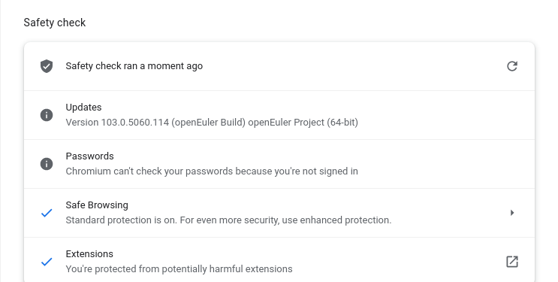
 | TC00099 | 开启 HTTPS-First 模式 | 打开chromium浏览器 | 1.在计算机上打开 Chromium 2.在右上角，依次点击“更多”图标>设置 3.点击左侧的隐私设置和安全性 4.点击安全 5.开启一律使用安全连接 | 成功开启一律使用安全连接 | 成功开启一律使用安全连接 | pass | 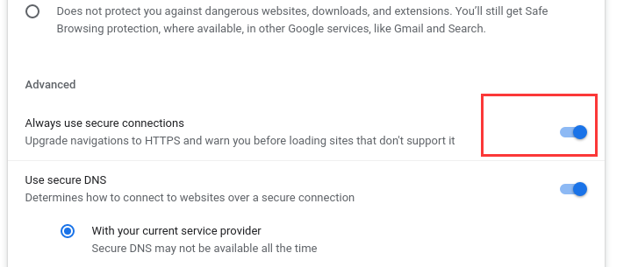
 | TC00100 | 使用安全连接查找网站的 IP 地址 | 打开chromium浏览器 | 1.在计算机上打开 Chromium 2.在右上角，依次选择“更多”图标>设置 3.依次点击隐私设置和安全性>安全 4.开启或关闭使用安全 DNS 5.选择您当前的服务提供商，或从下拉菜单中选择自定义服务提供商 | 安全DNS设置成功 | 安全DNS设置成功 | pass | 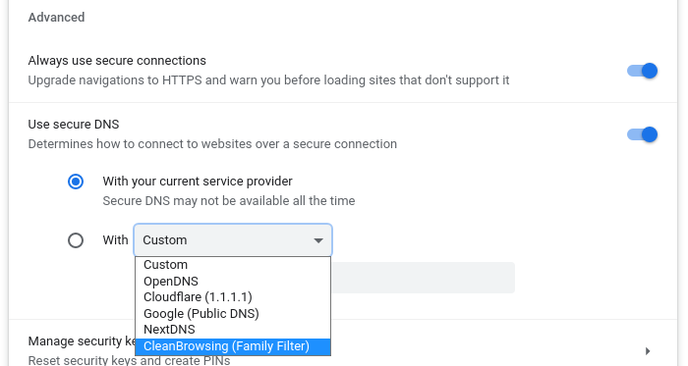
 | TC00101 | 当前网页上缩小内容 | 打开chromium浏览器 | 1.在计算机上打开 Chromium 2.点击右上角的“更多”图标展开 3.在“缩放”旁边，选择缩小选项 | 网页内容缩小成功 | 网页内容缩小成功 | pass | 
 | TC00102 | 当前网页上放大内容 | 打开chromium浏览器 | 1.在计算机上打开 Chromium 2.点击右上角的“更多”图标展开 3.在“缩放”旁边，选择放大选项 | 网页内容放大成功 | 网页内容放大成功 | pass | 
 | TC00103 | 当前网页全屏显示内容 | 打开chromium浏览器 | 1.在计算机上打开 Chromium 2.点击右上角的“更多”图标展开 3.在“缩放”旁边，选择全屏选项 | 网页内容全屏展示 | 网页内容全屏展示 | pass | 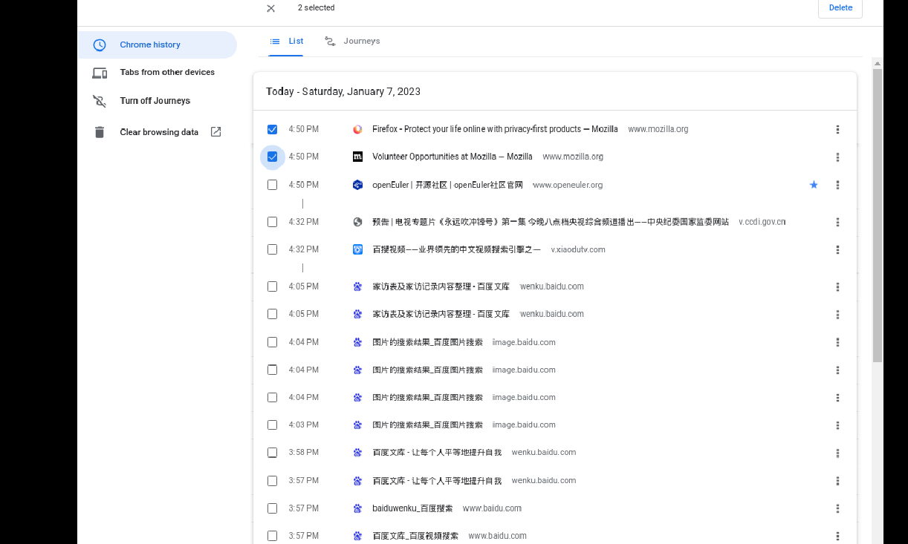
 | TC00104 | 管理特定网站的缩放级别 | 打开chromium浏览器 | 1.打开 Chromium 2.在右上角，依次点击“更多”图标>设置 3.依次点击隐私设置和安全性>网站设置 4.点击更多内容设置>缩放级别 5.如需为特定网站移除调整大小设置，请点击 X | 1.展示特定网站缩放级别 2.目标网站移除成功 | 1.展示特定网站缩放级别 2.目标网站移除成功 | pass | 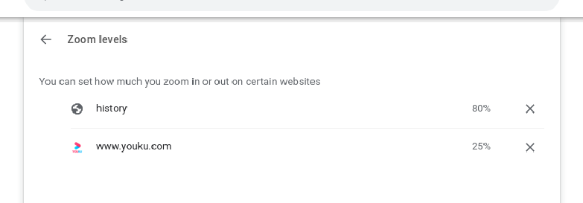
 | TC00105 | 设置所有网页的页面内容大小 | 打开chromium浏览器 | 1.在计算机上打开 Chromium 2.在右上角，依次点击“更多”图标>设置 3.点击外观 4.选择page zoom大小比例 | 设置成功，页面内容按照所设置大小正常展示 | 设置成功，页面内容按照所设置大小正常展示 | pass | 
 | TC00106 | 设置所有网页的页面字号 | 打开chromium浏览器 | 1.在计算机上打开 Chromium 2.在右上角，依次点击“更多”图标>设置 3.点击外观 4.选择font size | 设置成功，页面字号按照所设置大小正常展示 | 设置成功，页面字号按照所设置大小正常展示 | pass | 
 | TC00107 | 更改默认的通知设置 | 打开chromium浏览器 | 1.在计算机上打开 Chromium 2.在右上角，依次点击“更多”图标>设置 3.依次点击隐私设置和安全性>网站设置>通知 4.选择要设为默认设置的选项 | 1.打开浏览器成功 2.进入设置页面 3.进入隐私和安全设置页面 4.选择通知默认设置成功 | 1.打开浏览器成功 2.进入设置页面 3.进入隐私和安全设置页面 4.选择通知默认设置成功 | pass | 
 | TC00108 | 在Chromium 中翻译网页 | 打开chromium浏览器 | 1.在计算机上打开 Chromium 2.转到一个不是要翻译成的目标语言显示的网页 3.在地址栏右侧点击“翻译”图标 | Chromium正常翻译当前网页 | Chromium正常翻译当前网页 | pass | 
 | TC00109 | 请求翻译或者关闭翻译功能 | 打开chromium浏览器 | 1.在计算机上打开 Chromium 2.在右上角，依次点击“更多”图标>设置 3.在底部，点击高级 4.点击“语言”下方的语言 5.勾选或取消勾选“询问是否翻译非您所用语言的网页” | 是否翻译功能设置成功 | 是否翻译功能设置成功 | pass | 
 | TC00110 | 针对特定语言开启或关闭翻译功能 | 打开chromium浏览器 | 1.在计算机上打开 Chromium 2.在右上角，依次点击“更多”图标>设置 3.点击底部的高级 4.依次点击语言>语言 5.在您要使用的语言旁边，点击“更多”图标 6.开启或关闭询问是否翻译此语言的网页 | 特定语言开启/关闭是否询问翻译成功 | 特定语言开启/关闭是否询问翻译成功 | pass | 
 | TC00111 | 在 Chromium 中更改视频字幕样式 | 打开chromium浏览器 | 1.在计算机上打开 Chromium 2.在右上角，依次点击“更多”图标>设置 3.在底部，依次点击高级>无障碍 4.选择字幕以打开“设备设置”部分，然后从中更改视频字幕样式 | 视频字幕样式更改成功 | 视频字幕样式更改成功 | pass | 
 | TC00112 | 开启和关闭 Chromium 拼写检查功能 | 打开chromium浏览器 | 1.打开设置 2依.次点击高级>语言 3.在“拼写检查”右侧，开启或关闭此功能 | 拼写检查开启/关闭成功 | 拼写检查开启/关闭成功 | pass | 
 | TC00113 | 开启无痕模式 | 打开chromium浏览器 | 1.在计算机上打开 Chromium 2.在右上角，依次点击“更多”图标>打开新的无痕窗 | 打开新窗口，且顶部一角展示了无痕模式图标 | 打开新窗口，且顶部一角展示了无痕模式图标 | pass | 
 | TC00114 | 开启无痕模式-快捷键 | 打开chromium浏览器 | 使用快捷键Ctrl + Shift + n | 打开新窗口，且顶部一角展示了无痕模式图标 | 打开新窗口，且顶部一角展示了无痕模式图标 | pass
 | TC00115 | 非正常关闭 | 打开chromium浏览器 | 未关闭Chromium时关机或重启，下次再打开浏览器 | Chromium会提醒是否要恢复之前所打开的网页 | Chromium会提醒是否要恢复之前所打开的网页 | pass

缺陷报告
项目名 | 软件特性测试
任务名 | openEuler 22.03_LTS RISC-V版本Chromium特性测试
任务编号 | 缺陷编号 | 缺陷名称 | 用例编号 | 缺陷描述 | 严重程度 | 操作步骤 | 预期效果 | 实际结果 | 截图
 | TB00001 | 注册账号页面无法打开 | TC00003 | 注册账号页面无法打开 | 严重 | 1.点击浏览器右上角用户图标 2.点击add按钮 3.选择sign in 4.填写资料提交 | 1.进入用户页面 2.进入新增用户页面 3.进入用户账号注册页面 4.注册账号成功 | 打开页面失败
 | TB00002 | 快捷方式切换 | TC00008 | 快捷方式切换后仍展示最常访问网站 | 一般 | 1.打开 Chromium 2.在“新标签页”页面的右下角，依次点击“自定义 Chromium”图标>快捷方式 3.选择我的快捷方式 4.点击完成后打开新标签页查看 | 1.打开成功 2.成功进入自定义页面 3.选择快捷方式成功 4.新标签页搜索框下方展示我的快捷方式 | 1.打开成功 2.成功进入自定义页面 3.选择快捷方式成功 4.新标签页搜索框下方同时展示了我的快捷方式和最常访问网站
 | TB00003 | 无法手动添加新密码 | TC00082 | 未展示添加密码入口 | 严重 | 1.在计算机上打开 Chromium 2.在右上角，依次点击“更多”图标>设置>自动填充 3.依次点击密码管理工具>添加 4.输入网站、用户名和密码 5.点击保存 | 添加网站、用户名和密码成功 | 未展示添加密码入口

